信用交易
融资融券市场交易数据统计(2024-04-15)

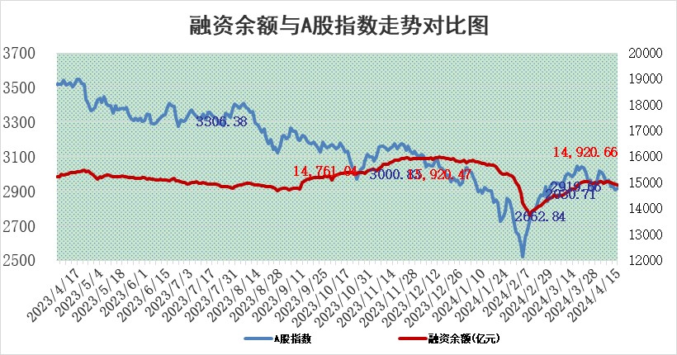
标的证券 | 融资融券余额（亿元） | 融资余额（亿元） | 融券余额（亿元） | 融资买入额（亿元） | 融资融券规模变化（亿元） | 融资余额增幅(‰) | 融券余额增幅(%)
统计数据 | 15,341.93 | 14,920.66 | 409.28 | 756.20 | -26.03 | -1.73 | -0.02

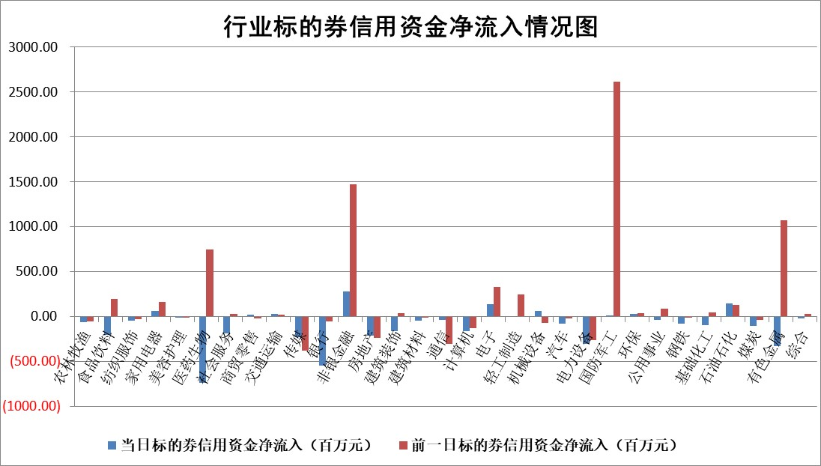

 |  |  |  |  |  |  |  | 2

 |  |  |  |  |  |  |  | 5
标的基金代码 | 标的基金简称 | 融资余额/市值(%) | 融资余额增幅(%) | 融资买入额/成交金额(%) | （融资余额净增额-融券余额净增额）/市值(‱) | 融券余额降幅(%) | ABS[（融资余额净增额-融券余额净增额）/市值净增额-1](%)
159902 | 华夏中小板ETF | 1.20 | 0.00 | 0.11 | 118.71 | 0.00 | 8.88
159915 | 易方达创业板ETF | 2.06 | -3.03 | 170442.83 | -6.59 | -17.11 | 103.48
159919 | 嘉实沪深300ETF | 0.70 | 0.14 | 3.36 | -0.12 | -5.97 | 100.06
159920 | 华夏恒生ETF | 49.86 | 0.02 | 4.46 | 0.91 | 0.60 | 101.51
159922 | 嘉实中证500ETF | 0.37 | 13.93 | 17.98 | 3.10 | -1.17 | 97.32
159925 | 南方沪深300ETF | 0.03 | -70.54 | 0.01 | 22.21 | 100.00 | 88.76
159928 | 消费ETF | 0.91 | -12.86 | 0.50 | -13.46 | 1.21 | 104.96
159934 | 易方达黄金ETF | 98.15 | -0.03 | 16.80 | -2.78 | 0.00 | 98.18
159939 | 全指信息技术ETF | 0.78 | -2.11 | 66.12 | -1.69 | 0.00 | 102.63
159940 | 全指金融地产ETF | 0.10 | -5.74 | 0.00 | -0.62 | 0.00 | 100.32
159995 | 半导体芯片ETF | 2.63 | -1.20 | 130.03 | -3.66 | -1.72 | 102.15
159997 | 天弘中证电子ETF | 2.04 | 2.86 | 11.76 | 5.65 | -1.34 | 95.74
159998 | 天弘中证计算机主题ETF | 0.62 | 6.98 | 0.05 | 4.03 | 0.00 | 100.00
510050 | 华夏上证50ETF | 4.25 | -0.26 | 241.22 | -4.06 | -124.83 | 102.31
510180 | 华安上证180ETF | 0.45 | -1.40 | 0.64 | -0.66 | -3.16 | 100.35
510880 | 华泰柏瑞红利ETF | 0.36 | 56.01 | 15.98 | 13.07 | 23.13 | 94.09
510900 | 易方达恒生H股ETF | 63.66 | 0.21 | 8.27 | 13.60 | 0.00 | 152.24
511010 | 5年期国债ETF | 9.71 | 0.01 | 0.07 | 0.08 | 0.00 | 99.97
511380 | 可转债及可交换债券ETF | 5.32 | -0.10 | 10.95 | -0.50 | 0.13 | 96.06
512000 | 全指证券ETF | 8.93 | 0.47 | 28.16 | 4.11 | -1.85 | 97.68
512010 | 沪深300医药卫生ETF | 6.49 | -1.47 | 74.63 | -14.49 | -20.23 | 118.52
512070 | 沪深300非银ETF | 2.72 | -2.71 | 195.62 | -8.05 | -7.19 | 105.10
512400 | 南方中证申万有色金属ETF | 1.69 | -4.10 | 1.36 | -8.43 | -6.99 | 57.86
512580 | 广发中证环保产业ETF | 1.25 | -0.67 | 0.07 | -0.93 | -1.61 | 100.62
512660 | 国泰中证军工ETF | 3.30 | -1.37 | 15.38 | -5.45 | -2.87 | 103.34
512800 | 华宝中证银行ETF | 13.07 | -0.66 | 0.81 | -9.46 | -2.59 | 104.04
512980 | 广发中证传媒ETF | 1.10 | -9.51 | 61.55 | -11.44 | 0.57 | 138.31
515030 | 华夏中证新能源汽车ETF | 2.50 | -0.42 | 23.15 | -1.20 | -1.26 | 100.85
515050 | 华夏中证5G通信主题ETF | 1.08 | -0.97 | 2.77 | -1.85 | -10.69 | 104.02
515070 | 华夏中证人工智能ETF | 2.96 | 0.30 | 5.01 | 0.69 | -0.44 | 97.87
标的股票比较指标 |  | 融资余额/流通A股市值(%) | 融资余额增幅(%) | 融资买入额/成交金额(%) | （融资余额净增额-融券余额净增额）/流通A股市值(‱) | 融券余额降幅(%) | ABS[（融资余额净增额-融券余额净增额）/流通A股市值净增额-1](%)
前十名标的个股 |  | 仁东控股 | 伊之密 | 景业智能 | 利元亨 | 德林海 | 雪祺电气
 |  | 华安鑫创 | 永达股份 | 恩威医药 | 贝隆精密 | 精进电动 | 恩威医药
 |  | 福星股份 | 宏昌科技 | 科捷智能 | 雪祺电气 | 泰福泵业 | 江波龙
 |  | 骏成科技 | 景业智能 | 时代出版 | 宏昌科技 | 星华新材 | 采纳股份
 |  | 中研股份 | 雪祺电气 | 兴瑞科技 | 永达股份 | 浙江恒威 | 腾达科技
 |  | 纽泰格 | 兴瑞科技 | 利元亨 | 纽泰格 | 森赫股份 | 安邦护卫
 |  | 万得凯 | 中国西电 | 纽泰格 | 恩威医药 | 神州高铁 | 宏昌科技
 |  | 雅博股份 | 迪生力 | 汇成股份 | 腾达科技 | 凌钢股份 | 爱博医疗
 |  | 元道通信 | 腾达科技 | 海宁皮城 | 鼎龙科技 | 中电兴发 | 万通发展
 |  | 东方通 | 贝隆精密 | 香江控股 | 恒尚节能 | 春立医疗 | 深城交
后十名标的个股 |  | 宁科生物 | 生益电子 | 宁科生物 | 致尚科技 | 南大环境 | 中信金属
 |  | 汉马科技 | 谱尼测试 | 汉马科技 | 奥雅股份 | 英诺特 | 威力传动
 |  | 苏泊尔 | 宁波东力 | 仁东控股 | 睿昂基因 | 中国交建 | 力合微
 |  | 科博达 | 中际联合 | 合力泰 | 飞南资源 | 中国铁建 | 伊戈尔
 |  | 古井贡酒 | 宁波海运 | 利源股份 | 谱尼测试 | 龙头股份 | 嘉益股份
 |  | 星宇股份 | 致尚科技 | 迪马股份 | 实朴检测 | 天富能源 | 中复神鹰
 |  | 招商公路 | 国网信通 | 中南建设 | 欣灵电气 | 龙津药业 | 鹏辉能源 | ;
 |  | 山东高速 | 白银有色 | 大博医疗 | 津荣天宇 | 中国中车 | 广和通
 |  | 柏楚电子 | 睿昂基因 | 嘉寓股份 | 生益电子 | 中成股份 | 通行宝
 |  | 中国广核 | 翰博高新 | 家联科技 | 蕾奥规划 | 东旭蓝天 | 航天南湖
说明：1.以上普通交易数据和信用交易数据皆以交易日收盘后数据为基准；2.上述标的证券总数据只计算标的证券市场总数据，不包括从标的证券中调出去标的证券数据，所以与交易所公布的总值略有不同； 3.上述行业采用申万一级行业分类；4.以上标的基金和标的个股中比较的6个指标值中：前5个（从左至右）为正向指标，值越大排名越靠前；第6个为逆向指标，值越小，排名越靠前；5.第6个指标中ABS[]表示求绝对值，其主要用于考量信用资金相对净流入对股价相对净变化的贡献程度；6.数据来源：wind，交易所。

 | 证券代码 | 新增融资余额 | 融资买入额 | 融资买入增幅前10
远大智能 | 002689 | 28175353 | 42268582 | 199%
亚太股份 | 002284 | 21555247 | 34242865 | 82%
赛诺医疗 | 688108 | 72122899 | 101076547 | 78%
湖南发展 | 000722 | 66023557 | 137112987 | 75%
柘中股份 | 002346 | 14584119 | 36845980 | 58%
国城矿业 | 000688 | 24683149 | 48240585 | 54%
兆新股份 | 002256 | 1985058 | 4066269 | 52%
凯美特气 | 002549 | 33806472 | 61340055 | 52%
华昌达 | 300278 | 13474542 | 19303225 | 48%
新华联 | 000620 | 27311937 | 39201759 | 43%

 | 证券代码 | 新增融资余额 | 融资买入额 | 融资买入增幅前10
兔宝宝 | 002043 | 73310337 | 89923983 | 334%
捷昌驱动 | 603583 | 26026415 | 31686727 | 262%
湘财股份 | 600095 | 94196837 | 132280449 | 252%
中谷物流 | 603565 | 49103883 | 60098371 | 234%
中青宝 | 300052 | 24215352 | 31377809 | 98%
顾家家居 | 603816 | 138518545 | 188424210 | 78%
喜临门 | 603008 | 31503289 | 48351944 | 77%
财信发展 | 000838 | 10831830 | 17666790 | 74%
苏州银行 | 002966 | 10578096 | 19143736 | 72%
金诚信 | 603979 | 23858538 | 36098133 | 60%

